용어정리
용어 정리
주석
블락
표현식
문장 | 문장(statement)은 사용자가 컴퓨터에게 작업을 지시하는 단위이다.
 | 순차문
 | 조건문
 | 반복문
 | 예외문
키워드(예약어)
식별자 | 변수명
 | 함수명
 | 클래스명
 | 메서스명
 | 인스턴스명

이스케이프 문자 특수 문자 |  | \\ 백슬래시 \n 줄 바꿈. 개행(LF:Line Feed) \t 가로 탭 문자 \udddd 유니코드 문자(dddd는 16진수)
문자열
표준입력 | input()
표준출력 | print()
오류 | 컴파일 오류
 | 실행 오류
 | 논리 오류
디버깅
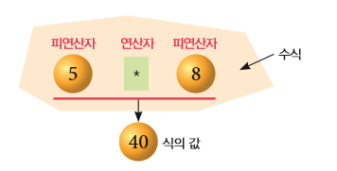
변수
수식 |  | 피연산자와 연산자의 조합
연산자 |  | 연산 기호
피연산자 |  | 연산 대상
자료구조 | 리스트
 | 문자열
 | 딕셔너리
 | 튜플
 | 세트

